LAF1
Chcete-li vypočítat rozteč otvorů pro montáž lamel, doplňte do tabulky "výšku profilu UT" a požadovaný počet lamel v profilu "U" nebo "UT".
Po zadání hodnot se v tabulce zobrazí vypočítané hodnoty rozteče otvorů a překrytí lamel [mm].
U výplně AL-LAL pro vyznačení otvorů a upevnění lamel do profilů AL-U21 a AL-UT21 použijeme střední drážku, do které vyznačíme otvory podle hodnot z tabulky pro zvolený počet lamel a výšku profilů AL-U21 a AL-UT21.
V tabulce vyberte vypočtené hodnoty ze sloupce "Drážka" a označte otvory v příslušné drážce až po poslední lamelu. Otvory se vyznačují od začátku profilu "U" nebo "UT".
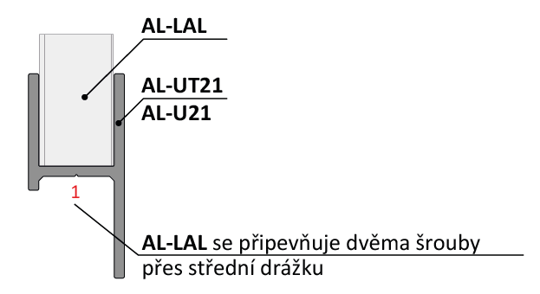
Doplňte hodnoty
Při montáži lamel AL-LAL není třeba během značení děr rozlišovat pravý a levý „U“ a „UT“ profil.
 |  | 2000
Výška "UT" profilu | [mm]
Počet lamel | [ks ] | 19

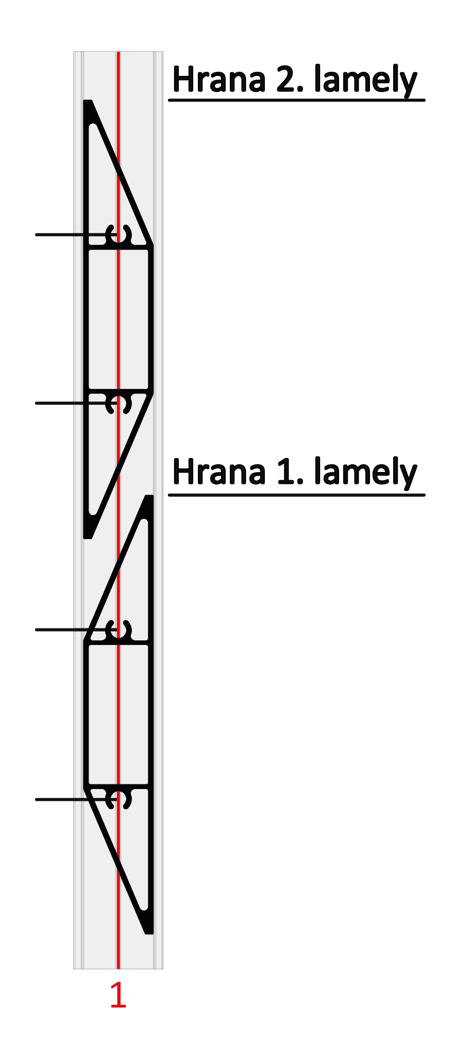

 | Otvory v drážkach

Lamela | Drážka 1 | Drážka 1
1 | 31 | 69
2 | 136 | 175
3 | 242 | 280 | 175
4 | 347 | 386
5 | 453 | 491 |  |  | Kód |  | Kód
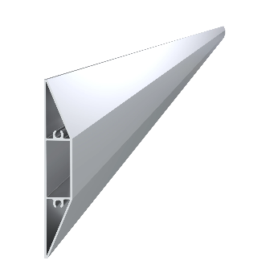
6 | 559 | 597 |  |  | AL-UT21-6 | AL-U21-6 | AL-LAL
7 | 664 | 703
8 | 770 | 808
9 | 875 | 914 | 136
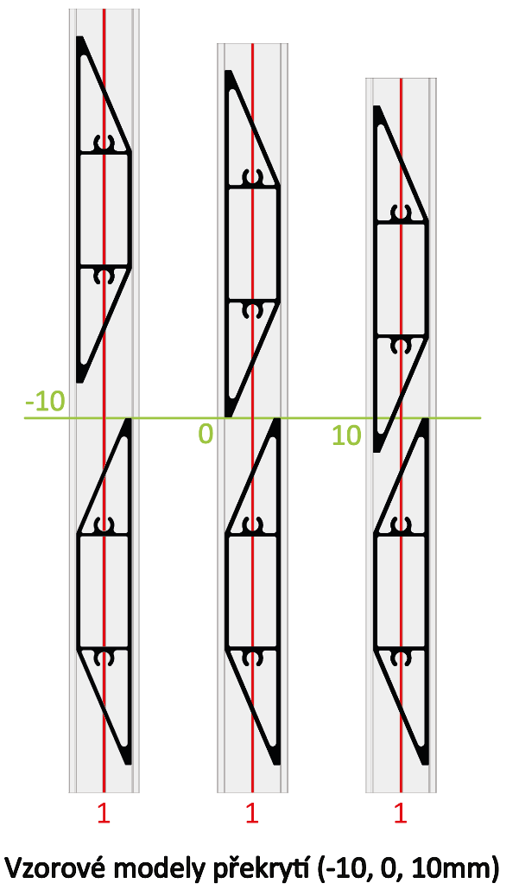
10 | 981 | 1019
11 | 1086 | 1125
12 | 1192 | 1230
13 | 1297 | 1336
14 | 1403 | 1441 |  |  | Délka (výška) |  | Počet
15 | 1509 | 1547 | 69 |  | 2000mm |  | 19ks
16 | 1614 | 1653
17 | 1720 | 1758
18 | 1825 | 1864
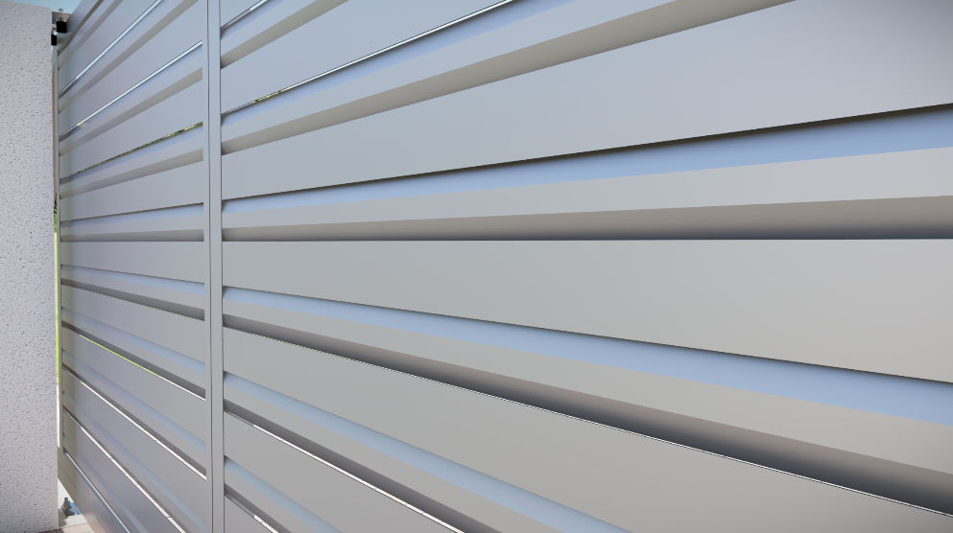
19 | 1931 | 1969
20 | 2036 | 2075 |  |  | Kód
Reálne (vypočítané) prěkrytí
21 | 2142 | 2180 | 31 |  | Pro „UT“ profil | Pro „U“ profil
22 | 2247 | 2286 |  |  | E1-3S4.2x19 | E1-4S4.2x19
23 | 2353 | 2391 |  | -5.6
24 | 2459 | 2497
25 | 2564 | 2603
26 | 2670 | 2708 |  | Poznámka
27 | 2775 | 2814

 |  |  |  |  | Počet
 |  |  |  |  | 76ks

